Баг-репорты
ID | Название | Описание бага | Severity | Priority | Шаги | ОР | Прикреплённый файл
BUG-1 | При нажатии кнопки "Показать еще" появляется поле ввода | При нажатии кнопки "Показать ещё" появляется окно ввода, подгружаются товары | Minor | Low | 1.Перейти на ресурс https://mile.by/promotions/mile-top/ 2. Нажать кнопку "Показать ещё" ФР: При нажатии кнопки появляется окно ввода, после происходит подгрузка товаров | При нажатии на кнопку "Показать ещё" подгружаются новые товары.
BUG-2 | На главной странице в мобильной версии отсутствуют изображения для категорий Мобильные телефоны, Компьютеры и сети, Телевизоры и видеотехника | При переходе на главную страницу у категорий "Мобильные телефоны", "Компьютеры и сети", "Телевизоры и видеотехника" отсутствуют изображения. Проблема воспроизводится для мобильных устройств. | Minor | Low | 1. Перейти на ресурс https://nsv.by/ на мобильном устройстве ФР: На главной странице не отображаются изображения у категорий "Мобильные телефоны", "Компьютеры и сети", "Телевизоры и видеотехника". | Все категории на главной отображаются с изображениями | 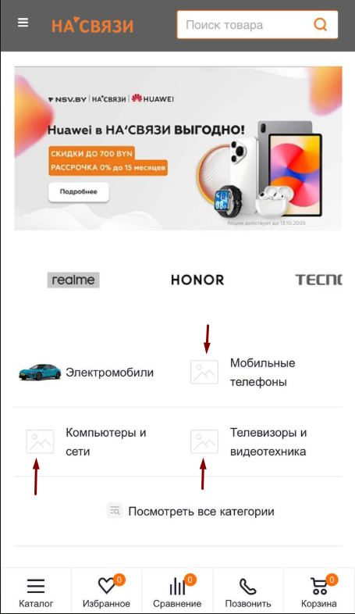
BUG-3 | При смене языка системы происходит переход на главную страницу | При переходе с главной страницы в любой раздел документации и нажатия кнопки смены языка происходит редирект на главную страницу | Minor | Low | 1. Перейти на ресурс https://docs.bepaid.by/ru/ 2. Выбрать любой раздел из документации 3. Нажать кнопку изменения языка 4. Выбрать язык ФР: После нажатия кнопки происходит редирект на главную страницу, язык интерфейса меняется | Язык меняется на выбранный, пользователь остаётся на текущей странице | —

